3501 過水 B系(橫)
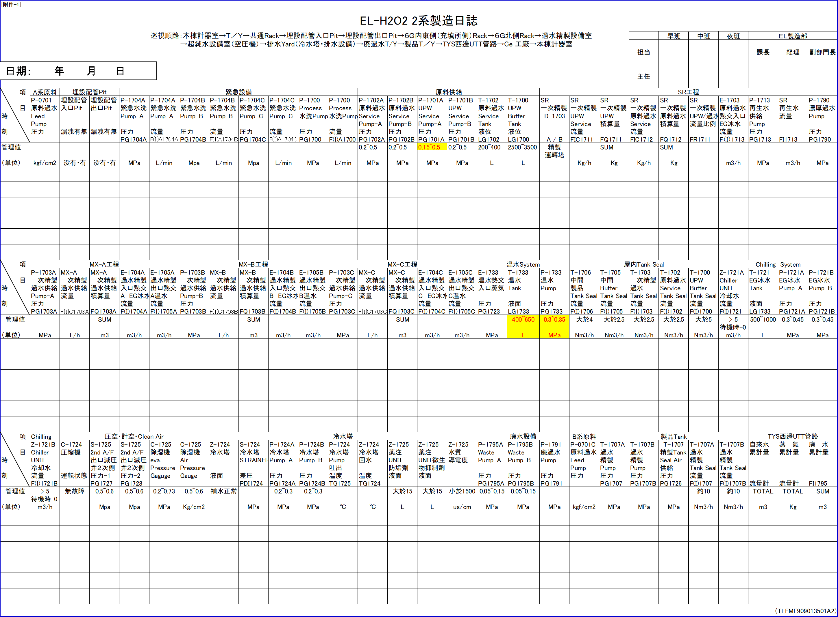
TAG No | HP2PITINLEAK-OX | HP2PITOUTLEAK-OX | HP2PG1704A | HP2F(I)A1704A | HP2PG1704B | HP2F(I)A1704B | HP2PG1704C | HP2F(I)A1704C | HP2PG1700 | HP2F(I)A1700 | HP2PG1702A | HP2PG1702B | HP2PG1701A | HP2PG1701B | HP2LG1702 | HP2LG1700 | HP2D-1703 | HP2FIC1711 | HP2FQ1711 | HP2FIC1712 | HP2FQ1712 | HP2FR1711 | HP2F(I)1713 | HP2PG1713 | HP2FI1713 | HP2PG1790 | HP2PG1703A | HP2F(I)C1703A | HP2FQ1703A | HP2F(I)1704A | HP2F(I)1705A | HP2PG1703B | HP2F(I)C1703B | HP2FQ1703B | HP2F(I)1704B | HP2F(I)1705B | HP2PG1703C | HP2F(I)C1703C | HP2FQ1703C | HP2F(I)1704C | HP2F(I)1705C | HP2PG1723 | HP2LG1733 | HP2PG1733 | HP2F(I)1706 | HP2F(I)1705 | HP2F(I)1703 | HP2F(I)1702 | HP2F(I)1700 | HP2F(I)1721 | HP2LG1721 | HP2PG1721A | HP2PG1721B | HP2F(I)1721B | HP2C-1724OX | HP2PG1727 | HP2PG1728 | HP2C-1725PG (EVA) | HP2C-1725PG (AIR) | HP2Z-1724LOX | HP2PDI1724 | HP2PG1724A | HP2PG1724B | HP2TG1725 | HP2TG1724 | HP2Z-1725ALOX | HP2Z-1725BLOX | HP2Z-1725CON | HP2PG1795A | HP2PG1795B | HP2PG1791 | HP2P-0701CPG | HP2PG1707 | HP2PG1707B | HP2PG1726 | HP2F(I)1707 | HP2F(I)1707B | HP2FWOBQ1 | HP2STMOBQ1 | HP2FI1795
項目 | 過水2埋設配管入口Pit有無漏洩 | 過水2埋設配管出口Pit有無漏洩 | 過水2P-1704A緊急水洗Pump-A壓力 | 過水2P-1704A緊急水洗Pump-A流量 | 過水2P-1704B緊急水洗Pump-B壓力 | 過水2P-1704B緊急水洗Pump-B流量 | 過水2P-1704C緊急水洗Pump-C壓力 | 過水2P-1704C緊急水洗Pump-C流量 | 過水2P-1700Process水洗Pump壓力 | 過水2P-1700Process水洗Pump流量 | 過水2P-1702A原料過水ServicePump-A壓力 | 過水2P-1702B原料過水ServicePump-B壓力 | 過水2P-1701AUPWServicePump-A壓力 | 過水2P-1701BUPWServicePump-B壓力 | 過水2T-1702原料過水ServiceTank液位 | 過水2T-1700UPWBufferTank液位 | 過水2SR一次精製D-1703 | 過水2SR一次精製UPWService流量 | 過水2SR一次精製UPW積算量 | 過水2SR一次精製原料過水Service流量 | 過水2SR一次精製原料過水積算量 | 過水2SR一次精製UPW/過水流量比例 | 過水2E-1703原料過水熱交入口EG冰水流量 | 過水2P-1713再生水供給Pump壓力 | 過水2SR再生水流量 | 過水2P-1790濃厚過水Pump壓力 | 過水2P-1703A一次精製過水供給Pump-A壓力 | 過水2MX-A一次精製過水供給流量 | 過水2MX-A一次精製過水供給積算量 | 過水2E-1704A過水精製入口熱交A EG冰水流量 | 過水2E-1705A過水精製出口熱交A溫水流量 | 過水2P-1703B一次精製過水供給Pump-B壓力 | 過水2MX-B一次精製過水供給流量 | 過水2MX-B一次精製過水供給積算量 | 過水2E-1704B過水精製入口熱交B EG冰水流量 | 過水2E-1705B過水精製出口熱交B溫水流量 | 過水2P-1703C一次精製過水供給Pump-C壓力 | 過水2MX-C一次精製過水供給流量 | 過水2MX-C一次精製過水供給積算量 | 過水2E-1704C過水精製入口熱交C EG冰水流量 | 過水2E-1705C過水精製出口熱交C溫水流量 | 過水2E-1733溫水熱交入口蒸氣壓力 | 過水2T-1733溫水Tank液面 | 過水2P-1733溫水Pump壓力 | 過水2T-1706中間製品Tank Seal流量 | 過水2T-1705中間BufferTank Seal流量 | 過水2T-1703一次精製過水Tank Seal流量 | 過水2T-1702原料過水ServiceTank Seal流量 | 過水2T-1700UPWBufferTank Seal流量 | 過水2Z-1721AChillerUNIT冷卻水流量 | 過水2T-1721EG冰水Tank液面 | 過水2P-1721AEG冰水Pump-A壓力 | 過水2P-1721BEG冰水Pump-B壓力 | 過水2Z-1721BChillerUNIT冷卻水流量 | 過水2C-1724壓縮機運轉狀態-有無故障 | 過水2S-17252nd A/F出口減壓弁２次側壓力-1 | 過水2S-17252nd A/F出口減壓弁２次側壓力-2 | 過水2C-1725除濕機eva.PressureGaguge | 過水2C-1725除濕機AirPressureGauge | 過水2Z-1724冷水塔液面狀態-補水正常 | 過水2S-1724冷水塔STRAINER差壓 | 過水2P-1724A冷水塔Pump-A壓力 | 過水2P-1724B冷水塔Pump-B壓力 | 過水2P-1724冷水塔Pump吐出溫度 | 過水2Z-1724冷水塔回水溫度 | 過水2Z-1725藥注UNIT防垢劑液面-有無大於15 | 過水2Z-1725藥注UNIT微生物抑制劑液面-有無大於15 | 過水2Z-1725水質導電度 | 過水2P-1795AWastePump-A壓力 | 過水2P-1795BWastePump-B壓力 | 過水2P-1791廢過水Pump壓力 | 過水2P-0701C原料過水FeedPump壓力 | 過水2T-1707A過水精製Pump壓力 | 過水2T-1707B過水精製Pump壓力 | 過水2T-1707精製TankSeal Air供給壓力 | 過水2T-1707A過水精製Tank Seal流量 | 過水2T-1707B過水精製Tank Seal流量 | 過水2自來水累計量 | 過水2蒸氣累計量 | 過水2廢水累計量
管理值 | =O | =O |  |  |  |  |  |  |  |  | 0.2~0.5 | 0.2~0.5 | 0.15~0.5 | 0.2~0.5 | 200~400 | 2500~3500 |  |  |  |  |  |  |  |  |  |  |  |  |  |  |  |  |  |  |  |  |  |  |  |  |  |  | 400~650 | 0.3~0.35 | >4 | >2.5 | >2.5 | >2.5 | >5 | >5 | 500~1000 | 0.3~0.45 | 0.3~0.45 | >5 | =X | 0.5~0.6 | 0.5~0.6 | 0.2~0.73 | 5~6 | =O |  | 0.2~0.3 | 0.2~0.3 |  |  | =O | =O | <1500 | 0.05~0.15 | 0.05~0.15 |  |  |  |  |  | 10~15 | 10~15
單位 | O X | O X | MPa | L/min | MPa | L/min | MPa | L/min | MPa | L/min | MPa | MPa | MPa | MPa | L | L | A/B | Kg/h | Kg | Kg/h | Kg |  | m3/h | MPa | m3/h | MPa | MPa | L/h | m3 | m3/h | m3/h | MPa | L/h | m3 | m3/h | m3/h | MPa | L/h | m3 | m3/h | m3/h | MPa | L | MPa | Nm3/h | Nm3/h | Nm3/h | Nm3/h | Nm3/h | m3/h | L | MPa | MPa | m3/h | O X | MPa | MPa | MPa | kg/cm2 | O X | MPa | MPa | MPa | oC | oC | O X | O X | us/cm | MPa | MPa | MPa | kgf/cm2 | MPa | MPa | MPa | Nm3/h | Nm3/h | m3 | Kg | m3

